.
 |  |  |  |  |  |  |  |  | 1.pielikums
TEHNISKAIS UN FINANŠU PIEDĀVĀJUMS
Termopapīra kases lentu un čeku lentu iegāde

Nr.p.k. | Tehniskā specifikācija |  |  |  |  | Pretendenta piedāvājums
 | Preces nosaukums/ilustratīvs attēls | Mērvienība | Plānotais 2 gadu apjoms | Izmērs | Tehniskais apraksts/Materiāls | Preces apraksts (ražotājs, modelis/artikuls, produkta attēls, saite uz ražotāja vai piegādātāja tīmekļvietni u.c. informācija par piedāvāto preci) | Cena par vienu vienību EUR bez PVN* | Summa par plānoto apjomu EUR bez PVN | Piezīmes
1 | 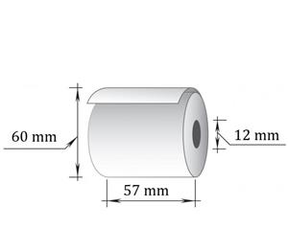 Kases lenta izgatavota no termopapīra. | rullis | 227 | 57/60 42m | Lentes platums – 57 mm. Rullīša serdenes iekšējais diametrs – 12 mm. Lentes garums vienā rullī – 42 m. Rullīša ārējais diametrs maks.– 60 mm. Izgatavota no balta 100% celulozes papīra. | [aizpilda pretendents] |  | 0.00
2 | Termopapīrs paredzēts biļešu tirdzniecības automātiem- automatizētajiem norēķinu kioskiem (ticket vending machine - automated payment kiosk) zemās grīdas tramvajos. | rullis | 6 | 76/180-75 150m | Lentes platums – 76 mm; Rullīša serdes iekšējais diametrs – 75 mm; Rullīša ārējais diametrs maks. – 180 mm; Lentas garums vienā rullītī – 150 m. | [aizpilda pretendents] |  | 0.00
3 | 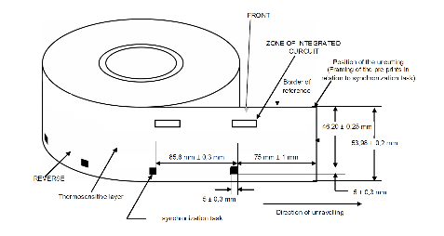 BTA čeku ruļļi balti. Biļešu pārdošanas automāta DAS202 čeku izdošanas nodrošināšanai. | gab | 160000 | 54/177,85 1250 gab. | Platums - 54mm. Garums - 85.725mm. Ārējais diametrs- 177,85mm. Iekšējās čaulas diametrs - 76mm. Biļešu skaits vienā rullī 1250 gab. Čeka papīra biezumam jābūt 360 µm ± 40 µm robežās. Vienā rullī 1250 gab. | [aizpilda pretendents] |  | 0.00
4 | 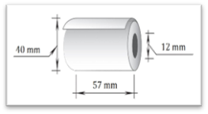 Kases lenta izgatavota no termopapīra. Izmantojama kases aparātiem 22. maršruta autobusiem | rullis | 2373 | 57/40 18m | Lentas platums - 57mm. Rullīša serdenes iekšējais diametrs – 12 mm. Lentes garums vienā rullī – 18 m. Rullīša ārējais diametrs maks.– 40 mm. Papīra biezums - 48gsm. Izgatavota no balta 100% celulozes papīra . | [aizpilda pretendents] |  | 0.00
5 | 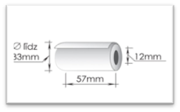 Termopapīra kases lente. Lentas paredzētas mobilajam POS terminālim Verifone vx680. | rullis | 9520 | 57/33 14m | Lentas platums - 57mm. Rullīša serdenes iekšējais diametrs – 12 mm. Lentes garums vienā rullī – 14 m. Rullīša ārējais diametrs maks.– 33 mm. | [aizpilda pretendents] |  | 0.00
6 | Kases lenta izgatavota no termopapīra. Izmantojama POS termināļiem ("E-taloni"). | rullis | 12655 | 76/65 32m | Lentes platums – 76 mm. Rullīša serdes iekšējais diametrs – 30 mm. Rullīša ārējais diametrs maks. – 65 mm. Lentas garums vienā rullītī – 32 m. | [aizpilda pretendents] |  | 0.00
 |  |  |  |  |  |  | KOPĀ: | 0.00
 | Preču pasūtīšana un piegāde pa atsevišķām partijām un daudzumiem.
 | Preces piegāde tiek veikta 14 (četrpadsmit) darba dienu laikā no pasūtījuma saņemšanas brīža vai, pusēm vienojoties, citā termiņā.
 | Piegādes adrese - Vestienas iela 35, Rīga.
 | Līguma termiņš - 24 mēneši.
 | Pasūtītājam ir tiesības līguma darbības laikā iegādāties tehniskajai specifikācijai līdzīgas preces 20-30 % apmērā no līguma summas.

Pēdējais aktualizēšanas datums – 2026. gada 27. jūlijs

